Hoja1
2023-07-03 13:08:04

BUENOS AIRES luquearti@gmail.com
BUENOS AIRES luquearti@gmail.com
____________________________________________________________________________________
"SOGA MULTIFILAMENTO ”
“REFORZADA”
“de Polipropileno"
COD. | MEDIDA | ROLLO POR | PRECIO x M.
S-076 | 3mm. | 200 m. | 14.45
S-077 | 4mm. | 200 m. | 16.40
S-078 | 5mm. | 200 m. | 19.86
S-079 | 6mm. | 100 m. | 25.28
S-080 | 8mm. | 100 m. | 50.41
S-081 | 10mm. | 100 m. | 75.68
S-082 | 12mm. | 100 m. | 117.96
S-083 | 14mm. | 100 m. | 162.80
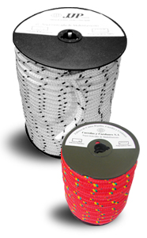
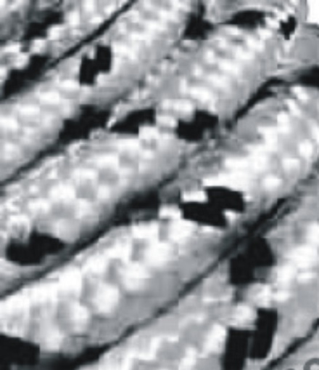

 | N

